有效期
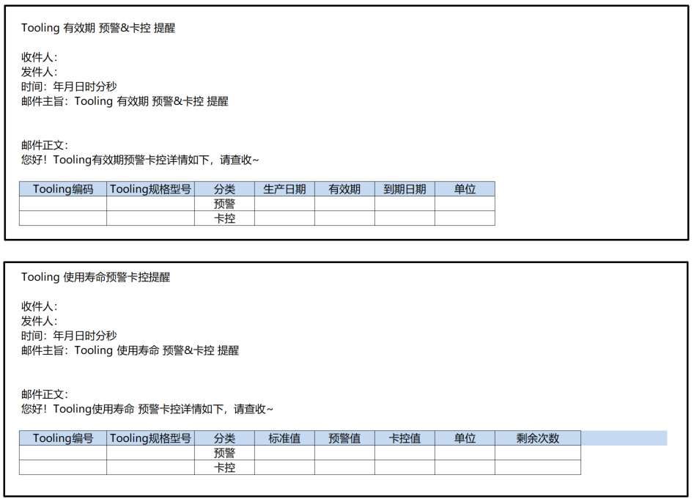
序号 | 需求 | 描述 | 备注 | 上线日期
7 | 备品备件数字化管理： Socket，板卡，GU等配件，进行信息化管理，记录寿命，与机台的匹配，系统管理，预警机制建立。 | 寿命管理以及机台匹配已经完成 板卡、GU按时间（有效期）管控寿命，预警邮件，超时自动叫修 | 与夏文羿确认 有效期的时间卡控，预警/卡控 定期一天一次邮件（邮件以清单方式发送） 基于单个tooling 序列设定开始有效时间和有效期 | 2022-07-10
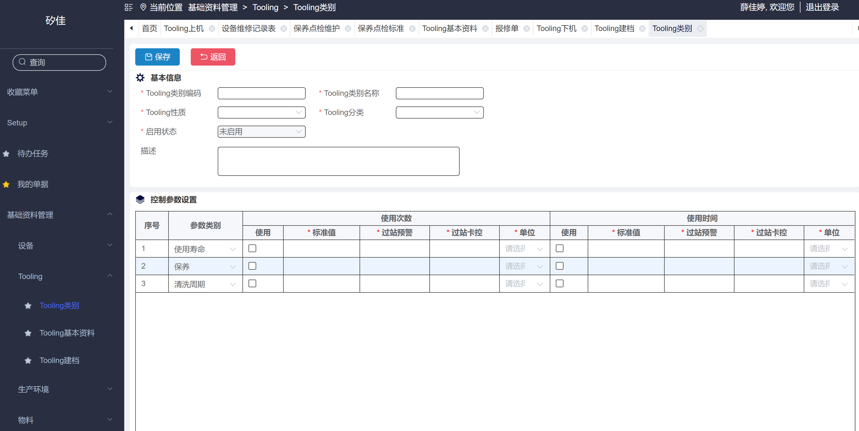

1 | tooling 类别
 | 控制参数设置 增加：有效期（现场数据要处理）
 | 使用次数改成 次数，单位增加次数
 | 使用时间改成 时间，单位增加年/月（最小单位为日，时分和秒不可选）有效期时，单位不能选时分秒

2 | tooling 建档
 | 控制参数设置 增加：有效期（现场数据要处理）
 | 使用次数改成 次数，单位增加次数，枚举添加项目
 | 使用时间改成 时间，单位增加年/月（最小单位为日，时分和秒不可选）有效期时，单位不能选时分秒--枚举添加项目
 | 主表增加：生产日期，可修改（若有效期参数类别时间-使用勾选 生产日期不可为空）

3 | 邮件提醒
 | （1）新增定时任务：有效期的时间卡控，预警/卡控 定期一天一次邮件（邮件以清单方式发送）
 | 同一个tooling 预警只发一次（重置后达到预警再次触发）

 | （2）使用寿命预警卡控（次数）预警 ：同一个Tooling 预警只发一次（重置后达到预警再次触发）

 | 邮件格式

tooling 自动叫修
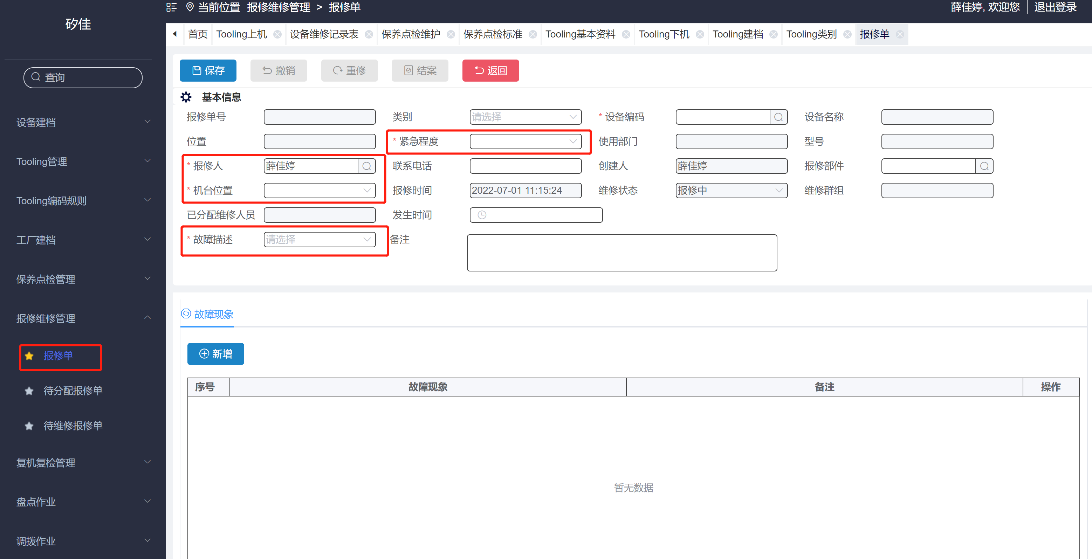
序号 | 需求 | 描述 | 待确认项 | 上线日期
1 | Tooling 自动叫修 | 1.,MES进站校验tooling达到卡控值时，MES不能够过账， 同时发起叫修；（不自动下机）同时发送邮件 2. tooling达到预警/卡控时， EMS发送提醒邮件； | 需要确认规则: 是预警时自动产生保养,产生时机(预警值还是卡控值？) 是否需要机台锁机还是自动下机操作？ 不控制机台锁机； | 2022-07-10
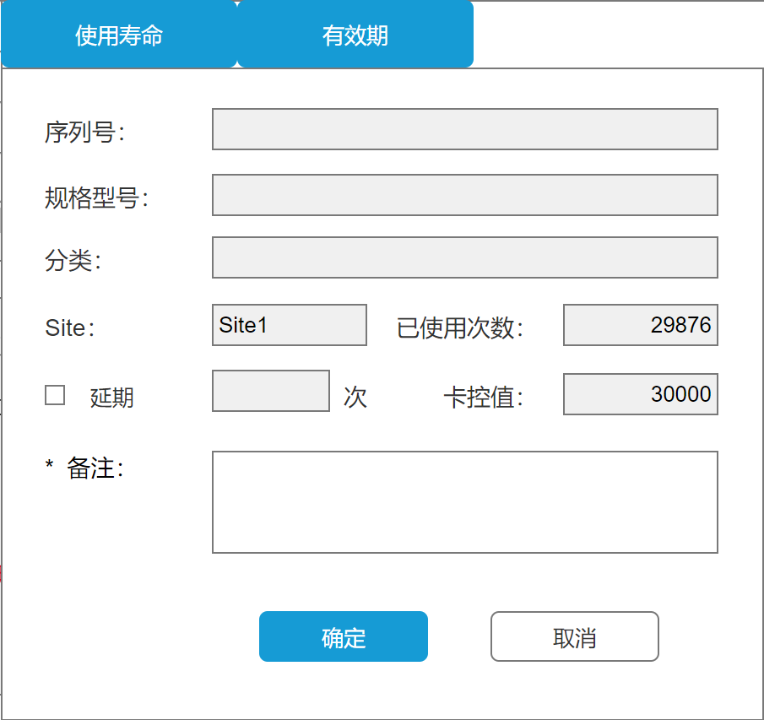
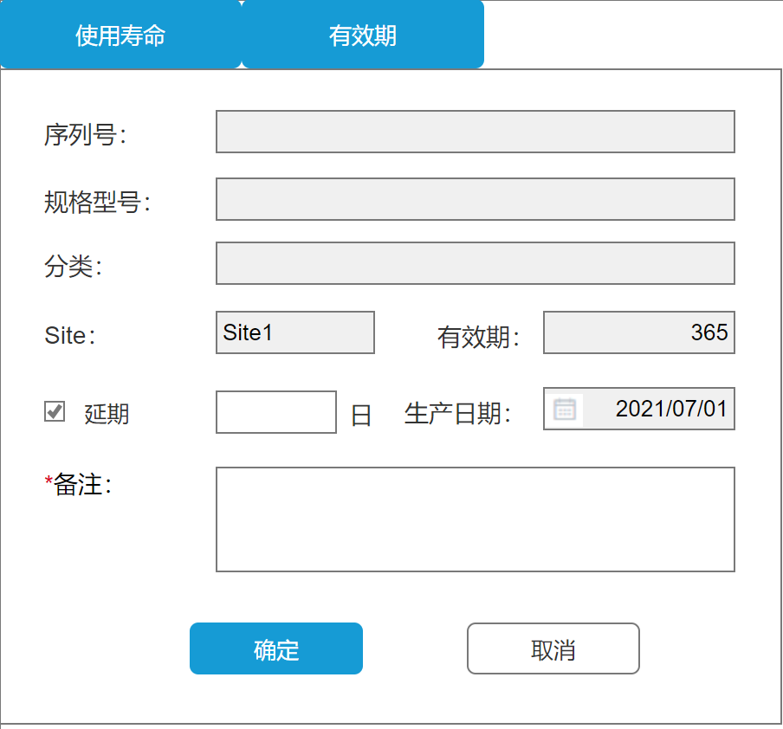
 | 校验不过，自动生成报修单，带入值不可修改
1 | 1-1 故障描述：给出初始值（touch down 达到寿命卡控）
 | 1-2 机台位置：给出初始值(Tooling 所在机台位置)
 | 1-3 报修人：给出初始值（EMS 系统）-用户中心维护，不可删除
 | 1-4 紧急程度：紧急
 | 1-5 当类别是Tooling时，不走审核流程
 | 1-6 Tooling 维修完成跳出弹窗：重置使用时间/次数（详情如右边框）
 | 1-7 使用寿命：若勾选延期，可输入次数，卡空值根据增加次数叠加（单位根据有效期的单位带出）
 | 确定：1. 若勾选延期 确定 保存当前数据
 | 2. 若未勾选延期 确定 时重置已使用次数为 0

 | 1-8. 有效期：默认延期，可输入延期天数，有效期天数增加延期天数叠加，（单位根据有效期的单位带出）若取消延期，生产日期可修改
 | 确定：1. 保存当前数据

 | 1-9 备注：卡必填

 | 2-2 同一个tooling 预警只发一次（重置后达到预警再次触发）

Tooling 累计次数优化
序号 | 项目 | 需求 | 描述 | 备注 | 预计完成时间
5 | EMS&EAP | Tooling累计次数功能优化 | 调整抓取方式，具体见附图 | 青蒿组写的接口，记录对应的使用次数， 1，使用中1000次抛给MQ服务器 2，结批时抛给MQ 3,下机时 获取机台对应的作业数量 确认：Site 上机是上tester （EAP 取值到）还是handler 上机是以Handler | 2022-07-10
 | 1 | MES 调用卡控接口时，增加批次数量 与工治具剩余寿命的校验卡控，
 |  | 提示：当前工治具剩余寿命不满足批次数量生产

 |  | 1，使用中1000次抛给MQ服务器
 |  | 2，结批时抛给MQ
 |  | 3, 下机时 获取机台对应的作业数量
 |  | 4，重置次数获取EAP数量（清空EAP数量）
 |  | 5，当前已使用次数大于预警值，发送邮件提醒
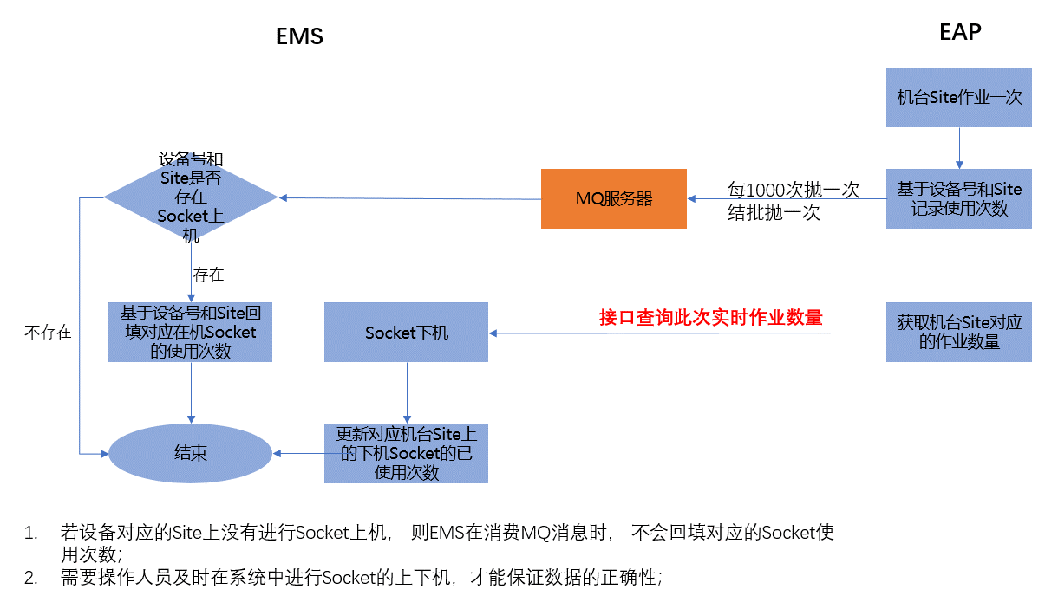
 |  | 当前已使用次数大于卡控值，报错

维修看板
序号 | 需求 | 描述 | 备注 | 预计完成时间
9 | 机器管理数字化： PM状态的管理，机器看板管理，叫修管理，和PM交互 | 除EAP看板外 1.增加PM叫修看板大屏：待修的叫修单（叫修的区域、机台编号、叫修时间、叫修人、原因），时间顺序排列， 如果一个电视，准备看板轮播，或多个看板显示在同一屏幕 | 看板（列表显示看板即可） 维修等待时间（报修开始到结束）超过2h show黄色，4h往上show 红色 加上状态显示（排除已结案和已撤回） | 2022-07-10

 |  |  |  |  | 设备维修看板
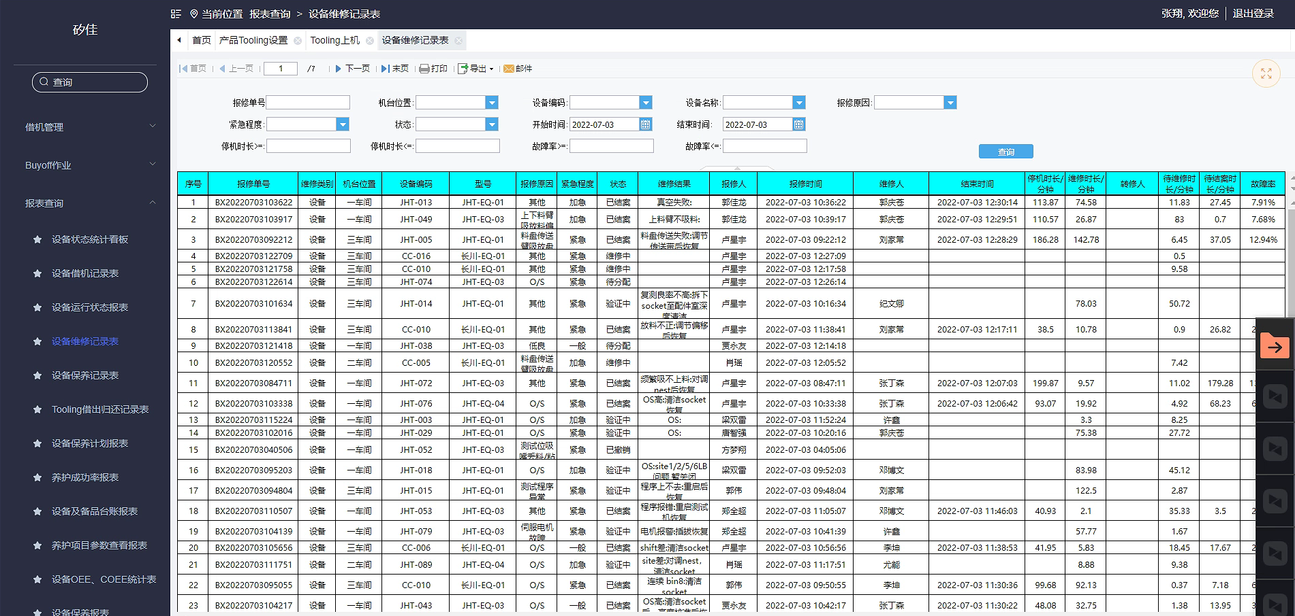
 |  |  |  |  | 机台位置 | 设备编码 | 设备型号 | 报修原因 | 状态 | 维修时长/分钟 | 报修人 | 报修时间
 |  |  |  |  | 一车间 | JHT-013 | JHT-EQ-01 | O/S | 维修中 | 3.5 | 张三 | 2/3/22
 |  |  |  |  | 二车间 | JHT-049 | JHT-EQ-01 | 低良 | 待验证 | 5.5 | 李四 | 2/3/22

 |  |  |  |  | 取值：
 |  |  |  |  | 机台位置：取值机台档案的车间
 |  |  |  |  | 设备编码：设备编码
 |  |  |  |  | 设备型号：型号
 |  |  |  |  | 报修原因：报修单报修原因
 |  |  |  |  | 状态：单据状态（过滤已结案和已撤销）
 |  |  |  |  | 维修等待时间：NOW( )-报修时间
 |  |  |  |  | 报修人：单据中报修人
 |  |  |  |  | 报修时间：单据报修时间(展示格式：与设备维修记录表时间一致)

 |  |  |  |  | 颜色展示：
 |  |  |  |  | 维修等待时间大于2H 此条记录显示黄色、大于4H 显示红色

 |  |  |  |  | 看板展示：上下滚动？

Sheet7
